Bài 8.7 trang 387
department | status | age | salary | count |  |  | giá trị | số lượng |  | giá trị | số lượng |  |  | giá trị | số lượng
sales | senior | 31…35 | 46K...50K | 30 |  | status | senior | 5 | age | 31…35 | 4 |  | salary | 46K...50K | 4
sales | junior | 26…30 | 26K...30K | 40 |  |  | junior | 6 |  | 26...30 | 3 |  |  | 26K...30K | 2
sales | junior | 31…35 | 31K...35K | 40 |  | department | sales | 3 |  | 21…25 | 1 |  |  | 31K...35K | 1
systems | junior | 21…25 | 46K...50K | 20 |  |  | systems | 4 |  | 41…45 | 1 |  |  | 66K...70K | 2
systems | senior | 31…35 | 66K...70K | 5 |  |  | marketing | 2 |  | 36…40 | 1 |  |  | 41K...45K | 1
systems | junior | 26…30 | 46K...50K | 3 |  |  | secretary | 2 |  | 46…50 | 1 |  |  | 36K...40K | 1
systems | senior | 41…45 | 66K...70K | 3 |  |  | giá trị | số lượng |  | giá trị | số lượng
marketing | senior | 36…40 | 46K...50K | 10 |  | count | 30 | 1 | count | 3 | 2
marketing | junior | 31…35 | 41K...45K | 4 |  |  | 40 | 2 |  | 10 | 1
secretary | senior | 46…50 | 36K...40K | 4 |  |  | 20 | 1 |  | 4 | 2
secretary | junior | 26…30 | 26K...30K | 6 |  |  | 5 | 1 |  | 6 | 1

A) |  |  |  |  | B)
Thuật toán cây quyết định cơ bản nên được sửa đổi như sau để xem xét số lượng của từng bộ dữ liệu tổng quát. • Số lượng của mỗi bộ phải được tích hợp vào việc tính toán thước đo lựa chọn thuộc tính (như information gain). • Cân nhắc số lượng để xác định loại phổ biến nhất trong số các bộ giá trị |  |  |  |  |  | entropy(status) = | 0.99
 |  |  |  |  |  | entropy(department) = | 1.94 | gain(status, department) = |  |  | 0.01631
 |  |  |  |  |  | entropy(age) = | 2.30 | gain(status, age) = |  |  | 0.63039
 |  |  |  |  |  | entropy(salary) = | 2.37 | gain(status, salary) = |  |  | 0.63039 | Chọn
 |  |  |  |  |  | entropy(count) = | 2.91 | gain(status, count) = |  |  | 0.63039

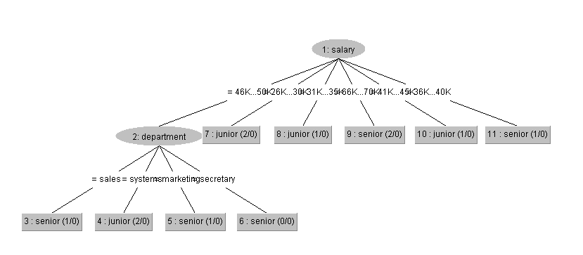
C) |  |  |  |  |  | entropy(sales) = | 0.92
P(sta = se) = | 0.45 |  |  |  |  | entropy(systems) = | 1
P(sta = ju) = | 0.55 |  |  |  |  | entropy(marketing) = | 1
P(dep = sys | se) = | 0.40 |  |  |  |  | entropy(secretary) = | 1
P(dep = sys | ju) = | 0.33
P(age = 26...30 | se) = | 0.00 |  |  |  |  | entropy(31…35) = | 1
P(age = 26...30 | ju) = | 0.50 |  |  |  |  | entropy(26...30) = | 0
P(sal = 46K...50K | se) = | 0.40 |  |  |  |  | entropy(21…25) = | 0
P(sal = 46K...50K | ju) = | 0.33 |  |  |  |  | entropy(41…45) = | 0
 |  |  |  |  |  | entropy(36…40) = | 0
P(X|senior) = | 0 |  |  |  |  | entropy(46…50) = | 0
P(X|junior) = | 0.03
 |  |  |  |  |  | entropy(46K...50K) = | 1
 |  |  |  |  |  | entropy(26K...30K) = | 0
 |  |  |  |  |  | entropy(31K...35K) = | 0
 |  |  |  |  |  | entropy(66K...70K) = | 0
 |  |  |  |  |  | entropy(41K...45K) = | 0
 |  |  |  |  |  | entropy(36K...40K) = | 0

 |  |  |  |  |  | entropy(30) = | 0
 |  |  |  |  |  | entropy(40) = | 0
 |  |  |  |  |  | entropy(20) = | 0
 |  |  |  |  |  | entropy(5) = | 0
 |  |  |  |  |  | entropy(3) = | 1
 |  |  |  |  |  | entropy(10) = | 0
 |  |  |  |  |  | entropy(4) = | 1
 |  |  |  |  |  | entropy(6) = | 0

